ZADATAK
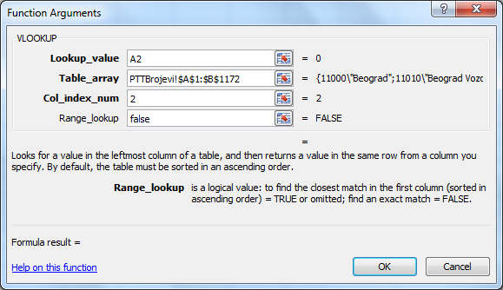
 | Projektni zadatak, za koji koristimo funkciju LOOKUP

 | Na radnom listu Cenovnik je dat spisak robe sa cenama u jednoj prodavnici nameštaja.
 | Na radnom listu Lookup je dat spisak robe na lageru. (zato ova tabela ima manje slogova)
zad.1 | Zbog promene kursa evra, potrebno je da se linearno povećeju cene svih proizvoda za 5%.
 | Naravno, posle svake promene cena, potrebno je uraditi nivelaciju za robu koje ima na lageru.
 | Na radnom listu Lookup je popisana roba sa lagera.

zad. 2 | Sugerisati učenicima da probaju da popune polja sa cenama bez korišćenja bilo koje funkcije.
 | Videćete da je to jako dug i nezahvalan posao. Tražimo pomoć od funkcije LOOKUP.

zad.3 | Pomoću funkcije LOOKUP "povucite" vrednosti stare i nove cene sa radnog lista CENOVNIK.
 | VAŽNO: PRE NEGO ŠTO UPOTREBITE FUNKCIJU LOOKUP, NEOPHODNO JE SORTIRANJE. SORTIRA SE TABELA IZ KOJE SE IZVLAČE PODACI, I TO PO POLJU KOJE SE TRAŽI.
 | U našem slučaju, sortira se Cenovnik po šifri proizvoda u rastućem redosledu.
 | Ako niste sortirali tabelu, funkcija ne radi tačno.
 | JOŠ NEŠTO. FUNKCIJA LOOKUP SE KORISTI SAMO KADA STE SIGURNI DA POSTOJI TRAŽENA VREDNOST U TABELI IZ KOJE SE IZVLAČI PODATAK. AKO FUNKCIJA NE PRONAĐE TRAŽENI VREDNOST, NE PRIJAVLJUJE GREŠKU, VEĆ VRAĆA NAJBLIŽU VRDNOST. REŠENJE ZA OVAJ SLUČAJ JE FUNKCIJA VLOOKUP KOJU RADIMO KASNIJE. UKOLIKO FUNKCIJA VLOOKUP NE NAĐE TRAŽENU VREDNOST, ONA PRIJAVLJUJE GREŠKU.

zad.4 | Iskopirati dobijene podatke u odgovarajuću tabelu na radnom listu nivelacija koji je pripremljen.
 | Najpre proveriti da li se tabele podudaraju za kopiranje.
 | Šifre nema na nivelaciji, a nije ni neophodna, pa je nećemo kopirati.
 | Pošto je na jednoj strani nivelacije 27 slogova, tako ih i selektujte na rl Lookup i primenite Copy.
 | Na radnom listu Nivelacija, najpre primenite Paste. Videćete problem sa referencama.
 | Vratite sa Undo, pa umesto Paste, primenite Paste Special... / Values
 | Ova opcija ne kopira funkcije, već samo vrednosti koje je funkcija izračunala.

zad.5 | Na kraju, uradite rekapitulaciju nivelacije. (sabrati ukupne sume sa pojedinih strana)

 | VLOOKUP
 | Funkciju VLOOKUP možemo obraditi na primeru zadatka koji je bio na takmičenju iz Poslovne informatike 2013. godine u Subotici.

 | Na radnom listu „PTTBrojevi“ data je tabela sa PTT brojevima i pripadajućim nazivima mesta. Na radnom listu „Podaci“ treba implementirati sledeće:
zad. 1 | Pomoću Data Validation, u ćelijama A2:A20 radnog lista “Podaci” treba omogućiti unos PTT brojeva, uz ograničenje da se dozvoli unos isključivo celih brojeva čija je vrednost u opsegu [11000-38267].
zad. 2 | U ćelijama B2:B20 radnog lista “Podaci” treba omogućiti automatski ispis naziva mesta čiji PTT broj je unet u pripadajuću ćeliju kolone A. Ukoliko se u ćeliju A2 unese, na primer, PTT broj 25270, u ćeliji B2 treba automatski da se pojavi sadržaj „Bezdan“; ili, na primer, ako se u ćeliju A3 unese PTT broj 23300, u ćeliji B3 automatski treba da se pojavi sadržaj „Kikinda“.
zad. 3 | Ukoliko u ćelijama A2:A20 radnog lista “Podaci” nije unet PTT broj mesta ili je unet PTT broj koji ne postoji u koloni A radnog lista “PTTBrojevi” (u odgovarajućoj ćeliji kolone B se tada pojavljuje sistema poruka #N/A), u pripadajućim ćelijama kolone C treba da se pojavi poruka “Neispravan unos”. Ukoliko je u ćelijama A2:A20 radnog lista “Podaci” unet spravan PTT broj mesta (tada se u odgovarajućoj ćeliji kolone B automatski pojavljuje pripadajući naziv mesta), u pripadajućoj ćeliji kolone C treba da se pojavi poruka “Ispravan unos”.

 | KOMENTAR.
 | U ovom zadatku se koristi VLOOKUP a ne LOOKUP jer VLOOKUP vraća tačnu pronađenu vrednost ako u poslednjem argumentu funkcije ukucamo FALSE, kao na slici dole. Objasniti učenicima. Rešenje za zadatak 3: IF(ISERROR(B2);"Neispravan unos";"Ispravan unos")

